エビデンス（コメント）
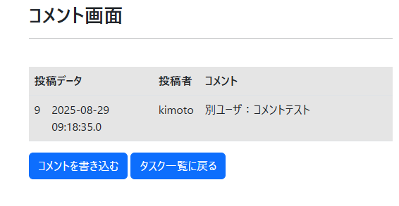
「テストコメント」と入力し、送信ボタンを押下する | コメント画面に入力内容が反映されること
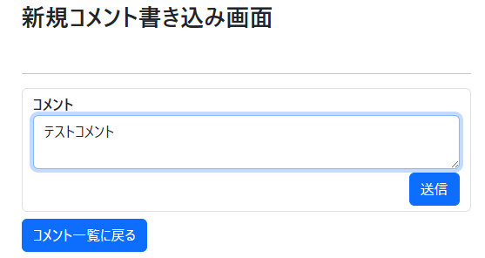
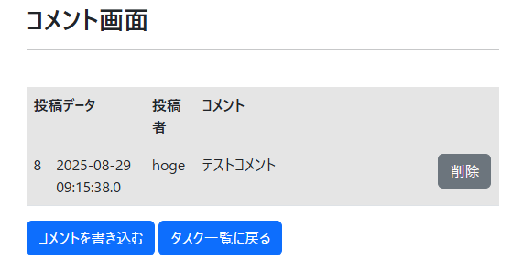

コメント画面でログインユーザ(hoge)が投稿したコメント「テストコメント」の削除ボタンを押下する | コメント削除確認画面に遷移すること
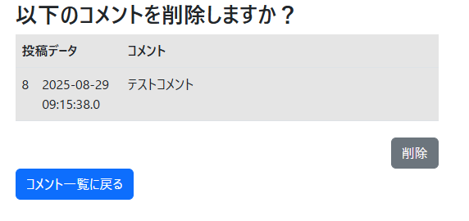

コメント削除確認画面の削除ボタンを押下する | コメント画面から「テストコメント」が削除されること

エビデンス（編集）
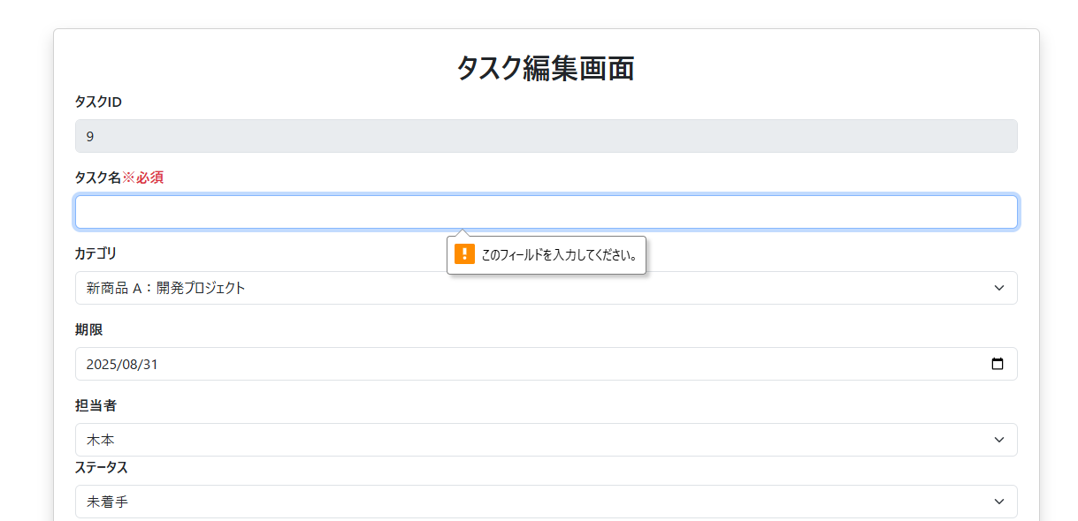

エビデンス（登録）
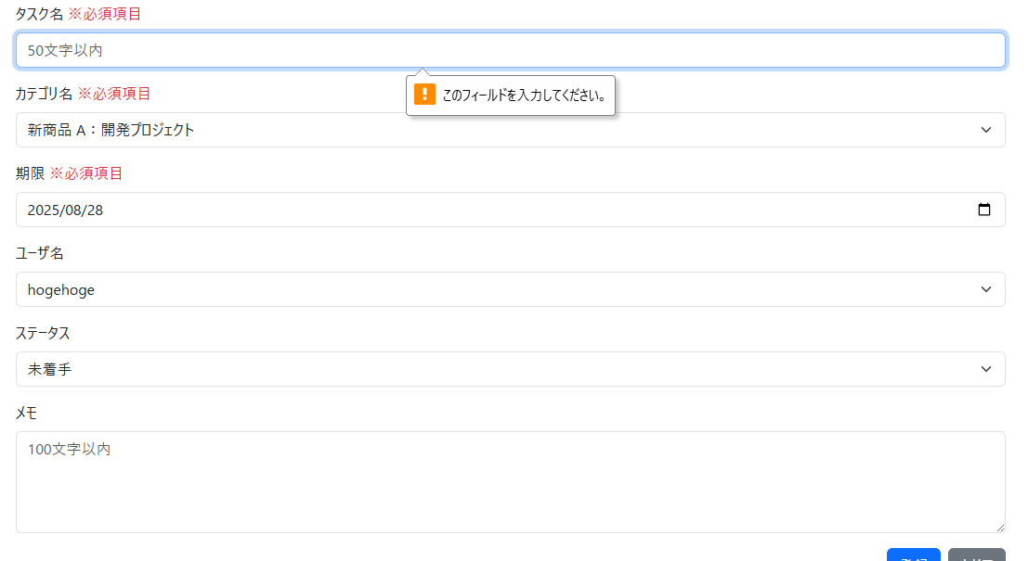
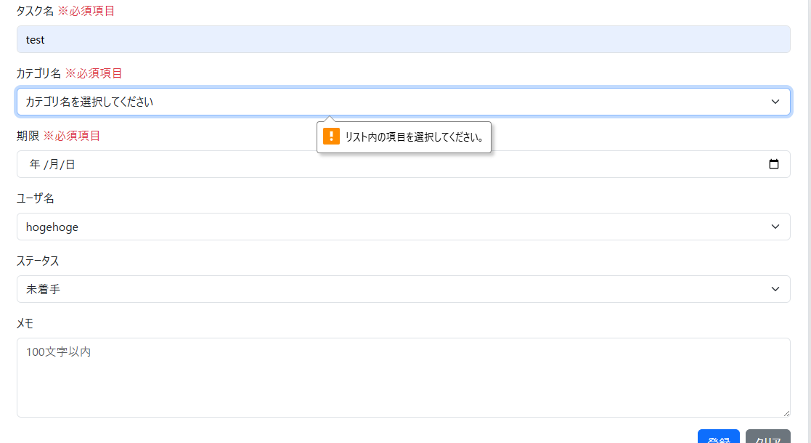
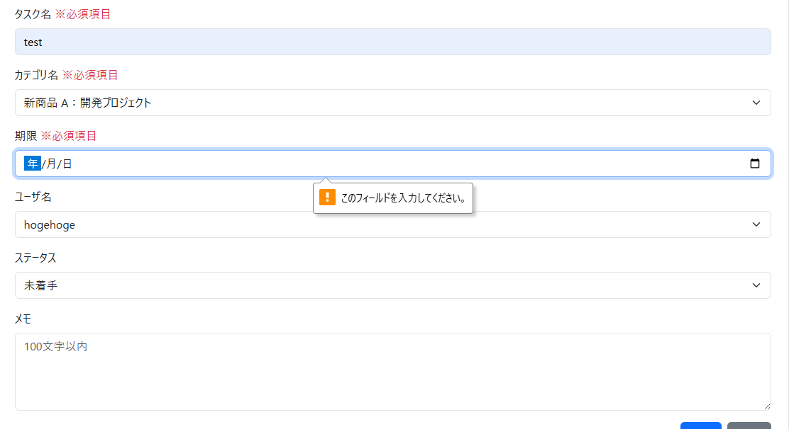
14 | タスク登録画面で、タスク名「タスク１」・カテゴリ名「新商品A：開発プロジェクト」・期限「2025/8/28」・ユーザ名「hoge」・ステータス情報「未着手」・メモ「タスク１メモテスト」と入力して登録ボタンを押下する | タスク登録成功画面に遷移すること


15 | タスク登録画面で、タスク名「タスク2」・カテゴリ名「新商品A：開発プロジェクト」・期限「2025/8/28」・ユーザ名「hogehoge」・ステータス情報「未着手」・メモ(未入力)と入力して登録ボタンを押下する | タスク登録成功画面に遷移すること



16 | タスク名が未入力のまま登録ボタンを押下する | 「このフィールドを入力してください。」と注意喚起が表示されること
17 | カテゴリ名が未選択のまま登録ボタンを押下する | 「リスト内の項目を選択して下してください」と注意喚起が表示されること
18 | クリアボタンを押下した後、期限を未選択のまま登録ボタンを押下する | 「このフィールドを入力してください。」と注意喚起が表示されること

エビデンス（削除）
12 | タスク削除を完了する | タスク一覧の画面で「タスク1」の削除ボタンを押下し、 タスク削除確認画面から「削除する」ボタンを押下する。 | 削除完了画面が表示されること

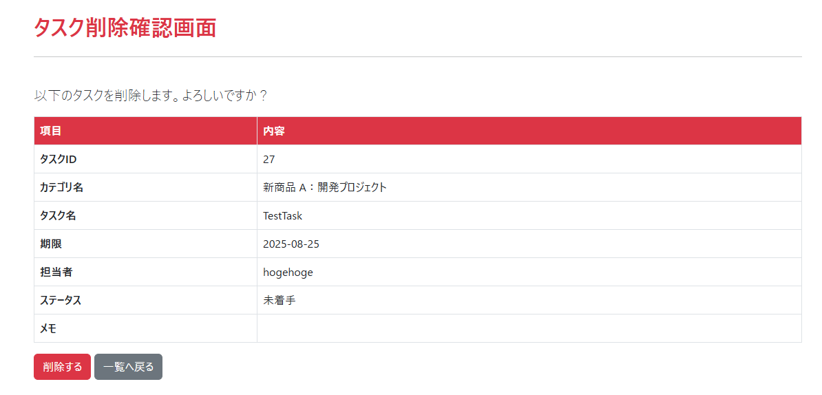

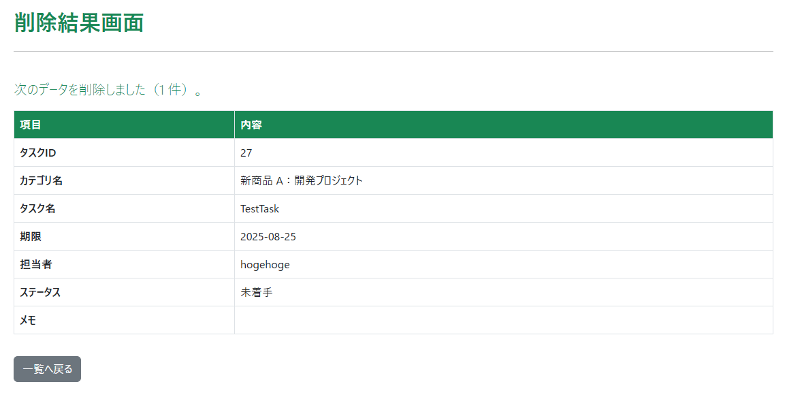

13 | タスク削除に失敗する | タスク一覧の画面で「タスク1」の削除ボタンを押下し、 タスク削除確認画面から「削除する」ボタンを押下する。 | タスク削除エラー画面が表示されること

エビデンス（ログイン）
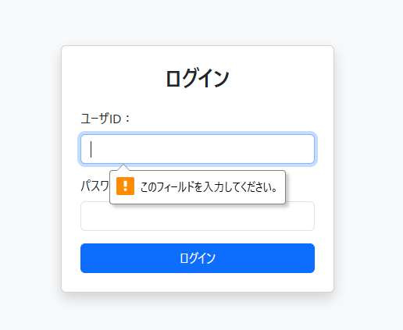
1 | ログイン画面を表示して、ユーザーIDの入力欄に「hoge」、パスワード入力欄に「piyo」と入力し、ログインボタンを押下する

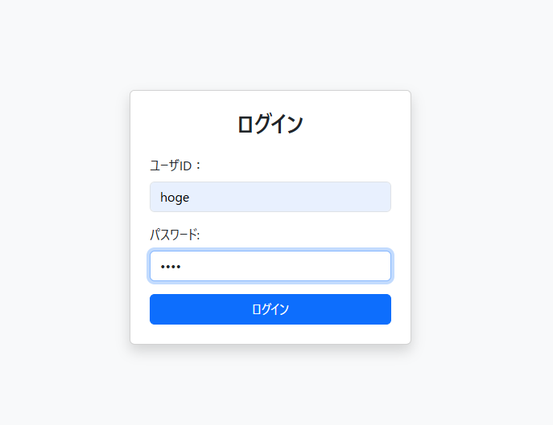

2 | ログイン画面を表示して、ユーザIDの入力欄に「hoge」、パスワード入力欄に「a」と入力し、ログインボタンを押下する

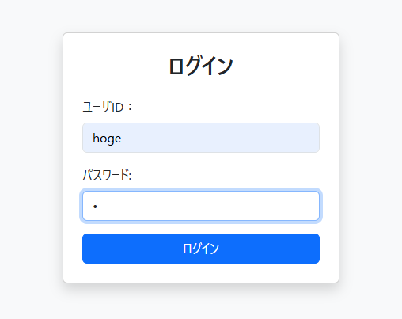

3 | ログイン画面を表示して、ユーザIDの入力欄に「a」、パスワード入力欄に 「piyo」と入力し、ログインボタンを押下する

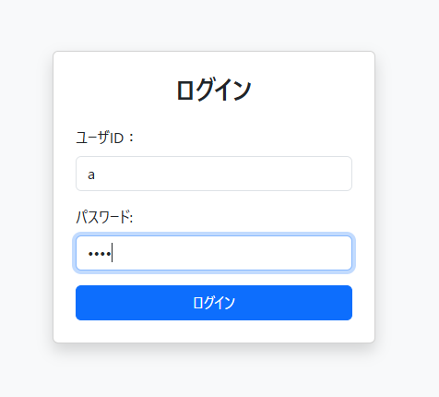

4 | ログイン画面を表示して、ユーザIDの入力欄に「a」、パスワード入力欄に 「b」と入力し、ログインボタンを押下する

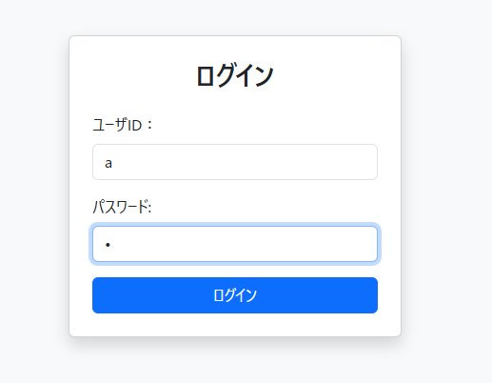

5 | ログイン画面を表示して、ユーザID入力欄とパスワード入力欄どちらかが未入力でログインボタンを押下する

エビデンス（メニュー）
6 | メニュー画面では、ログインしているユーザー名と、タスク登録ボタン・タスク一覧ボタン・ログアウトボタンが表示される

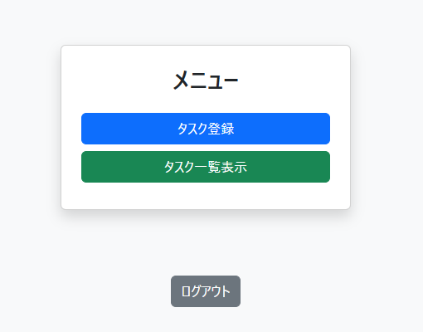

6 | メニュー画面では、ログインしているユーザー名と、タスク登録ボタン・タスク一覧ボタン・ログアウトボタンが表示される

エビデンス(パスワード再設定)
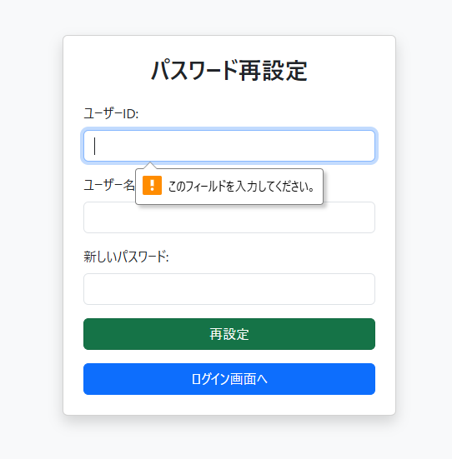
8 | ログイン失敗画面を表示して、ユーザーIDの入力欄に「hoge」、ユーザー名の入力欄に「hogehoge」と入力し、新しいパスワードを入力する。

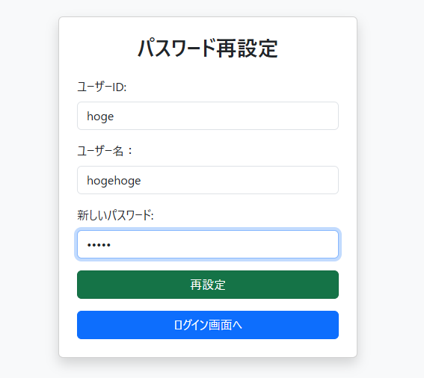

9 | ログイン失敗画面を表示して、ユーザーIDの入力欄に「hoge」、ユーザー名の入力欄に「a」と入力し、新しいパスワードを入力する。

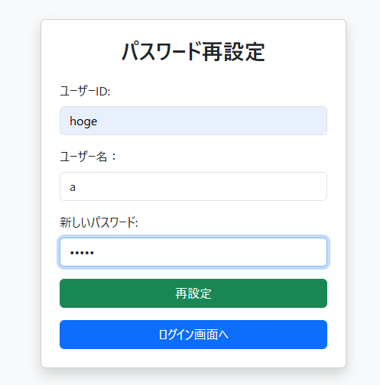

10 | ログイン失敗画面を表示して、ユーザーIDの入力欄に「a」、ユーザー名の入力欄に「hogehoge」と入力し、新しいパスワードを入力する。

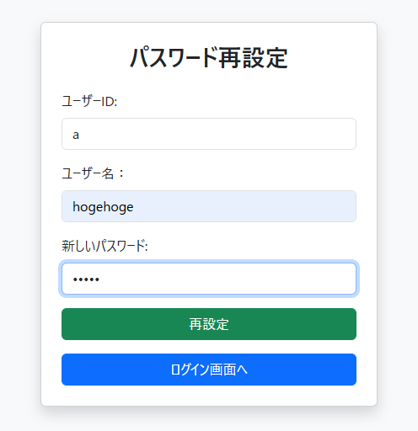

11 | ログイン失敗画面を表示して、ユーザID入力欄とユーザー名入力欄と、新しいパスワードいづれかが未入力でログインボタンを押下する

